Sheet1
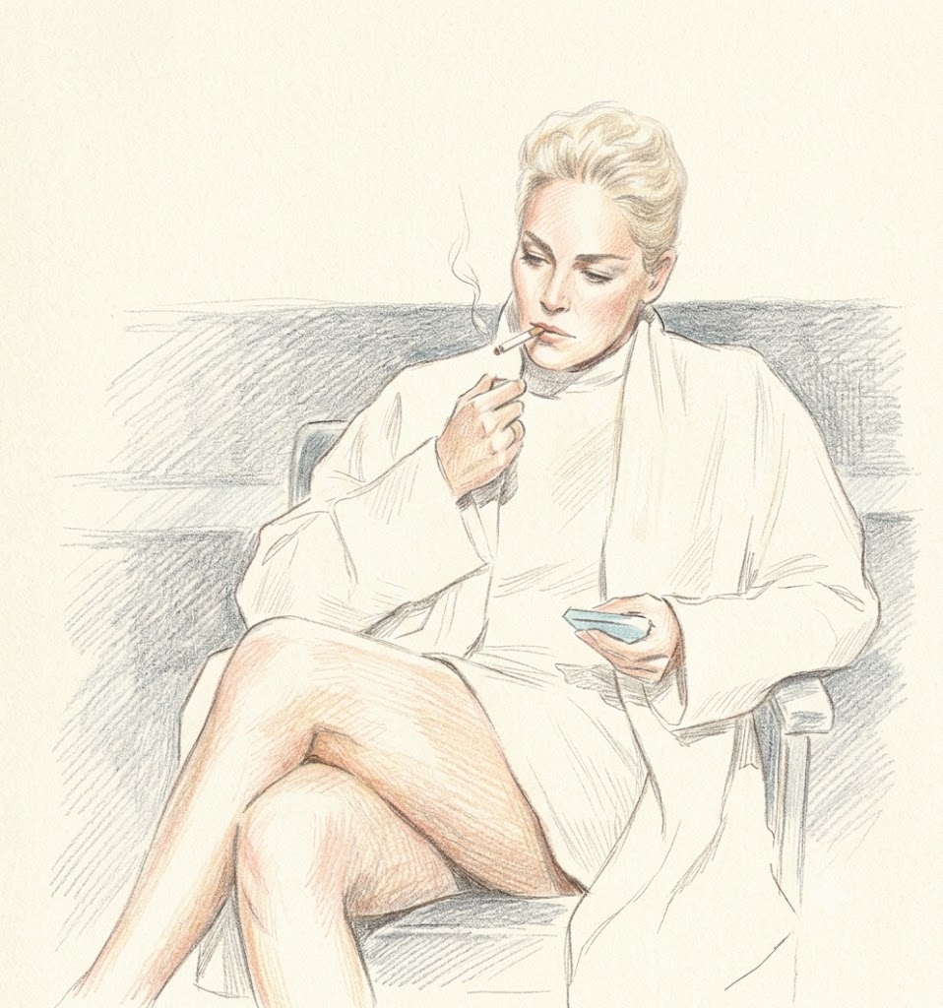
お次は、シャロン・ストーン姐さん。

シャロン・ストーンのIQは154と公表されています。

そんでもって、15歳でペンシルバニア州のエディンボロ大学に入学していて（飛び級）、

加えて、ん？サイボーグかな？と目を擦りたくなる美貌の持ち主です。

でもでもクールビューティはどうやら役柄だけで、私生活はwikiよると、

「2020年には、自宅のキッチンで落雷を受けて吹き飛ばされ一時気を失い、

病院に連れていったが命に別状はなかった」（※注：映画ネタではない）

と書いてたりして、フェニックスかよ！ と突っ込みたくなるような高難易度の人生を送っています。

「氷の微笑」は1・2 どちらもガチでおもろいです。

 | 「氷の微笑」は、ノーパンストッキンググットルッキングシーン

 | が有名です。



 |  | これは「小売りの微笑」

